Sheet1
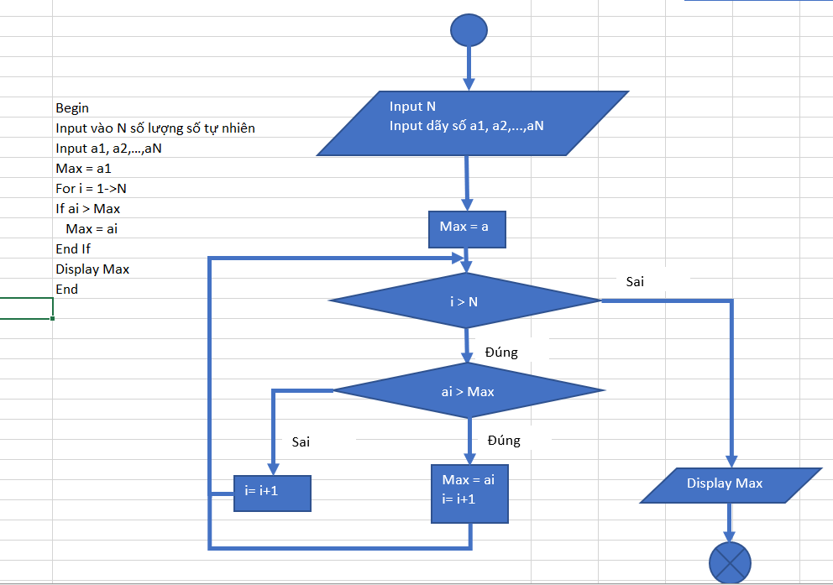

Begin
Input vào N số lượng số tự nhiên
Input a1, a2, a3,…, aN
Max = a1
For i 2->N
If ai > Max
Max = ai
i = i+ 1
Else
i = i + 1
End If
End For
Display Max
End

